Etterarbeid 2
Antall av Etterarbeid til reelt prosjekt2 | Kolonneetiketter
Radetiketter | AI m/Eks | AI u/Eks | Ekspert | Totalsum
Under 15 minutter | 1 | 1 | 3 | 5
15–30 minutter | 2 | 2 |  | 4
30–60 minutter | 2 | 2 | 2 | 6
Mer enn 60 minutter | 1 | 1 | 1 | 3
Totalsum | 6 | 6 | 6 | 18

 | AI m/Eks | AI u/Eks | Ekspert
Under 15 minutter | 1 | 1 | 3
15–30 minutter | 2 | 2
30–60 minutter | 2 | 2 | 2
Mer enn 60 minutter | 1 | 1 | 1

Faglig
Rådgiver | Tekster | Case | Faglig korrekt og forankret i henhold til TEK17, VTEK17 og NS 3901
1 | Ekspert | 1 | 3
1 | AI m/Eks | 1 | 3
1 | AI u/Eks | 1 | 1
2 | AI m/Eks | 2 | 2
2 | AI u/Eks | 2 | 2
2 | Ekspert | 2 | 2
3 | AI u/Eks | 3 | 3
3 | Ekspert | 3 | 3
3 | AI m/Eks | 3 | 2
4 | AI u/Eks | 1 | 3
4 | AI m/Eks | 1 | 4
4 | Ekspert | 1 | 5
5 | Ekspert | 2 | 4
5 | AI u/Eks | 2 | 4
5 | AI m/Eks | 2 | 4
6 | AI m/Eks | 3 | 2
6 | Ekspert | 3 | 4
6 | AI u/Eks | 3 | 2
 |  |  |  | Ekspert - Faglig korrekt og forankret i henhold til TEK17, VTEK17 og NS 3901

Ekspert
Rådgiver | Tekster | Faglig korrekt og forankret i henhold til TEK17, VTEK17 og NS 3901
R1 | Ekspert | 3
R2 | Ekspert | 2
R3 | Ekspert | 3
R4 | Ekspert | 5
R5 | Ekspert | 4
R6 | Ekspert | 4

AI m/Eks
Rådgiver | Tekster | Faglig korrekt og forankret i henhold til TEK17, VTEK17 og NS 3901
R1 | AI m/Eks | 3 |  | AI m/Eks - Faglig korrekt og forankret i henhold til TEK17, VTEK17 og NS 3901
R2 | AI m/Eks | 2
R3 | AI m/Eks | 2
R4 | AI m/Eks | 4
R5 | AI m/Eks | 4
R6 | AI m/Eks | 2

AI u/Eks
Rådgiver | Tekster | Faglig korrekt og forankret i henhold til TEK17, VTEK17 og NS 3901
R1 | AI u/Eks | 1
R2 | AI u/Eks | 2
R3 | AI u/Eks | 3
R4 | AI u/Eks | 3
R5 | AI u/Eks | 4
R6 | AI u/Eks | 2

 |  |  |  | AI u/Eks - Faglig korrekt og forankret i henhold til TEK17, VTEK17 og NS 3901
Rådgiver | Tekster | Faglig korrekt og forankret i henhold til TEK17, VTEK17 og NS 3901
R1 | Ekspert | 3
R1 | AI m/Eks | 3
R1 | AI u/Eks | 1
R2 | AI m/Eks | 2
R2 | AI u/Eks | 2
R2 | Ekspert | 2
R3 | AI u/Eks | 3
R3 | Ekspert | 3
R3 | AI m/Eks | 2
R4 | AI u/Eks | 3
R4 | AI m/Eks | 4
R4 | Ekspert | 5
R5 | Ekspert | 4
R5 | AI u/Eks | 4
R5 | AI m/Eks | 4
R6 | AI m/Eks | 2
R6 | Ekspert | 4
R6 | AI u/Eks | 2

Fagli SUM
Summer av Faglig korrekt og forankret i henhold til TEK17, VTEK17 og NS 3901 | Rådgiver
Tekster | R1 | R2 | R3 | R4 | R5 | R6
AI m/Eks | 3 | 2 | 2 | 4 | 4 | 2
AI u/Eks | 1 | 2 | 3 | 3 | 4 | 2
Ekspert | 3 | 2 | 3 | 5 | 4 | 4

 |  |  | Summer av Faglig korrekt og forankret i henhold til TEK17, VTEK17 og NS 3901 av Rådgiver

 |  |  |  |  |  |  | 1
 |  |  |  |  |  |  | 1
 |  |  |  |  |  |  | 1
 |  |  |  |  |  |  | 1
 |  |  |  |  |  |  | 1
 |  |  |  |  |  |  | 1
 |  |  |  |  |  |  | 1
 |  |  |  |  |  |  | 1
 |  |  |  |  |  |  | 1
 |  |  |  |  |  |  | 1
 |  |  |  |  |  |  | 1
 |  |  |  |  |  |  | 1
 |  |  |  |  |  |  | 1
 |  |  |  |  |  |  | 1
 |  |  |  |  |  |  | 1
 |  |  |  |  |  |  | 1
 |  |  |  |  |  |  | 1
 |  |  |  |  |  |  | 1
 |  |  |  |  |  |  | 1
 |  |  |  |  |  |  | 1
 |  |  |  |  |  |  | 1
 |  |  |  |  |  |  | 1
 |  |  |  |  |  |  | 1
 |  |  |  |  |  |  | 1
 |  |  |  |  |  |  | 1
 |  |  |  |  |  |  | 1
 |  |  |  |  |  |  | 1
 |  |  |  |  |  |  | 1
 |  |  |  |  |  |  | 1
 |  |  |  |  |  |  | 1
 |  |  |  |  |  |  | 1
 |  |  |  |  |  |  | 1
 |  |  |  |  |  |  | 1
 |  |  |  |  |  |  | 1
 |  |  |  |  |  |  | 1

 |  |  |  |  |  |  |  | 1 | 1 | 1 | 1 | 1 | 1 | 1 | 1 | 1 | 1 | 1 | 1 | 1 | 1 | 1

Korrekt inndata
Rådgiver | Tekster | Korrekt inndata / generisk tekst
R1 | Ekspert | 5
R1 | AI m/Eks | 4
R1 | AI u/Eks | 4
R2 | AI m/Eks | 2
R2 | AI u/Eks | 3
R2 | Ekspert | 2
R3 | AI u/Eks | 3
R3 | Ekspert | 2
R3 | AI m/Eks | 2
R4 | AI u/Eks | 3
R4 | AI m/Eks | 4
R4 | Ekspert | 5
R5 | Ekspert | 4
R5 | AI u/Eks | 4
R5 | AI m/Eks | 4
R6 | AI m/Eks | 3
R6 | Ekspert | 4
R6 | AI u/Eks | 3

AI m/Eks
Rådgiver | Korrekt inndata / generisk tekst |  | AI m/Eks - Korrekt inndata / generisk tekst
R1 | 4
R2 | 2
R3 | 2
R4 | 4
R5 | 4
R6 | 3

AI u/Eks
Rådgiver | Korrekt inndata / generisk tekst
R1 | 4
R2 | 3
R3 | 3
R4 | 3
R5 | 4
R6 | 3

Ekspert
Rådgiver | Korrekt inndata / generisk tekst |  | AI u/Eks - Korrekt inndata / generisk tekst
R1 | 5
R2 | 2
R3 | 2
R4 | 5
R5 | 4
R6 | 4

 |  |  | Ekspert - Korrekt inndata / generisk tekst

Korrekt inndata SUM
Summer av Korrekt inndata / generisk tekst | Rådgiver
Tekster | R1 | R2 | R3 | R4 | R5 | R6
AI m/Eks | 4 | 2 | 2 | 4 | 4 | 3
AI u/Eks | 4 | 3 | 3 | 3 | 4 | 3
Ekspert | 5 | 2 | 2 | 5 | 4 | 4

 |  |  |  |  | Summer av Korrekt inndata / generisk tekst av Rådgiver

 |  |  |  |  |  |  | 1 | 1 | 1 | 1 | 1 | 1 | 1 | 1 | 1 | 1 | 1 | 1 | 1 | 1 | 1

 |  |  |  |  |  |  |  |  |  |  |  |  |  |  |  |  |  |  |  |  |  | 1
 |  |  |  |  |  |  |  |  |  |  |  |  |  |  |  |  |  |  |  |  |  | 1
 |  |  |  |  |  |  |  |  |  |  |  |  |  |  |  |  |  |  |  |  |  | 1
 |  |  |  |  |  |  |  |  |  |  |  |  |  |  |  |  |  |  |  |  |  | 1
 |  |  |  |  |  |  |  |  |  |  |  |  |  |  |  |  |  |  |  |  |  | 1
 |  |  |  |  |  |  |  |  |  |  |  |  |  |  |  |  |  |  |  |  |  | 1
 |  |  |  |  |  |  |  |  |  |  |  |  |  |  |  |  |  |  |  |  |  | 1
 |  |  |  |  |  |  |  |  |  |  |  |  |  |  |  |  |  |  |  |  |  | 1
 |  |  |  |  |  |  |  |  |  |  |  |  |  |  |  |  |  |  |  |  |  | 1
 |  |  |  |  |  |  |  |  |  |  |  |  |  |  |  |  |  |  |  |  |  | 1
 |  |  |  |  |  |  |  |  |  |  |  |  |  |  |  |  |  |  |  |  |  | 1
 |  |  |  |  |  |  |  |  |  |  |  |  |  |  |  |  |  |  |  |  |  | 1
 |  |  |  |  |  |  |  |  |  |  |  |  |  |  |  |  |  |  |  |  |  | 1
 |  |  |  |  |  |  |  |  |  |  |  |  |  |  |  |  |  |  |  |  |  | 1
 |  |  |  |  |  |  |  |  |  |  |  |  |  |  |  |  |  |  |  |  |  | 1
 |  |  |  |  |  |  |  |  |  |  |  |  |  |  |  |  |  |  |  |  |  | 1
 |  |  |  |  |  |  |  |  |  |  |  |  |  |  |  |  |  |  |  |  |  | 1
 |  |  |  |  |  |  |  |  |  |  |  |  |  |  |  |  |  |  |  |  |  | 1
 |  |  |  |  |  |  |  |  |  |  |  |  |  |  |  |  |  |  |  |  |  | 1
 |  |  |  |  |  |  |  |  |  |  |  |  |  |  |  |  |  |  |  |  |  | 1
 |  |  |  |  |  |  |  |  |  |  |  |  |  |  |  |  |  |  |  |  |  | 1
 |  |  |  |  |  |  |  |  |  |  |  |  |  |  |  |  |  |  |  |  |  | 1
 |  |  |  |  |  |  |  |  |  |  |  |  |  |  |  |  |  |  |  |  |  | 1
 |  |  |  |  |  |  |  |  |  |  |  |  |  |  |  |  |  |  |  |  |  | 1
 |  |  |  |  |  |  |  |  |  |  |  |  |  |  |  |  |  |  |  |  |  | 1
 |  |  |  |  |  |  |  |  |  |  |  |  |  |  |  |  |  |  |  |  |  | 1
 |  |  |  |  |  |  |  |  |  |  |  |  |  |  |  |  |  |  |  |  |  | 1
 |  |  |  |  |  |  |  |  |  |  |  |  |  |  |  |  |  |  |  |  |  | 1
 |  |  |  |  |  |  |  |  |  |  |  |  |  |  |  |  |  |  |  |  |  | 1
 |  |  |  |  |  |  |  |  |  |  |  |  |  |  |  |  |  |  |  |  |  | 1
 |  |  |  |  |  |  |  |  |  |  |  |  |  |  |  |  |  |  |  |  |  | 1
 |  |  |  |  |  |  |  |  |  |  |  |  |  |  |  |  |  |  |  |  |  | 1
 |  |  |  |  |  |  |  |  |  |  |  |  |  |  |  |  |  |  |  |  |  | 1
 |  |  |  |  |  |  |  |  |  |  |  |  |  |  |  |  |  |  |  |  |  | 1
 |  |  |  |  |  |  |  |  |  |  |  |  |  |  |  |  |  |  |  |  |  | 1

Ekspert nivå VS. tekst
Rådgiver | Tekster | Nivå: Teksten VS. Erfaren brannrådgiver
R1 | Ekspert | 4
R1 | AI m/Eks | 3
R1 | AI u/Eks | 2
R2 | AI m/Eks | 2
R2 | AI u/Eks | 3
R2 | Ekspert | 3
R3 | AI u/Eks | 3
R3 | Ekspert | 2
R3 | AI m/Eks | 2
R4 | AI u/Eks | 3
R4 | AI m/Eks | 4
R4 | Ekspert | 5
R5 | Ekspert | 4
R5 | AI u/Eks | 5
R5 | AI m/Eks | 4
R6 | AI m/Eks | 2
R6 | Ekspert | 4
R6 | AI u/Eks | 2
 |  |  | AI m/Eks - Nivå: Teksten VS. Erfaren brannrådgiver
AI m/Eks
Rådgiver | Tekster | Nivå: Teksten VS. Erfaren brannrådgiver
R1 | AI m/Eks | 3
R2 | AI m/Eks | 2
R3 | AI m/Eks | 2
R4 | AI m/Eks | 4
R5 | AI m/Eks | 4
R6 | AI m/Eks | 2

AI u/Eks
Rådgiver | Tekster | Nivå: Teksten VS. Erfaren brannrådgiver
R1 | AI u/Eks | 2
R2 | AI u/Eks | 3
R3 | AI u/Eks | 3
R4 | AI u/Eks | 3
R5 | AI u/Eks | 5
R6 | AI u/Eks | 2

Ekspert
Rådgiver | Tekster | Nivå: Teksten VS. Erfaren brannrådgiver
R1 | Ekspert | 4 | AI u/Eks - Nivå: Teksten VS. Erfaren brannrådgiver
R2 | Ekspert | 3
R3 | Ekspert | 2
R4 | Ekspert | 5
R5 | Ekspert | 4
R6 | Ekspert | 4

 |  |  | Ekspert - Nivå: Teksten VS. Erfaren brannrådgiver

Ekspertnivå SUM
Summer av Nivå: Teksten VS. Erfaren brannrådgiver | Rådgiver
Tekster | R1 | R2 | R3 | R4 | R5 | R6
AI m/Eks | 3 | 2 | 2 | 4 | 4 | 2
AI u/Eks | 2 | 3 | 3 | 3 | 5 | 2
Ekspert | 4 | 3 | 2 | 5 | 4 | 4

 |  |  |  |  |  |  | Summer av Nivå: Teksten VS. Erfaren brannrådgiver av Rådgiver

 |  |  |  |  |  |  |  | 1 | 1 | 1 | 1 | 1 | 1 | 1 | 1 | 1 | 1 | 1 | 1 | 1 | 1 | 1

 |  |  |  |  | 1
 |  |  |  |  | 1
 |  |  |  |  | 1
 |  |  |  |  | 1
 |  |  |  |  | 1
 |  |  |  |  | 1
 |  |  |  |  | 1
 |  |  |  |  | 1
 |  |  |  |  | 1
 |  |  |  |  | 1
 |  |  |  |  | 1
 |  |  |  |  | 1
 |  |  |  |  | 1
 |  |  |  |  | 1
 |  |  |  |  | 1
 |  |  |  |  | 1
 |  |  |  |  | 1
 |  |  |  |  | 1
 |  |  |  |  | 1
 |  |  |  |  | 1
 |  |  |  |  | 1
 |  |  |  |  | 1
 |  |  |  |  | 1
 |  |  |  |  | 1
 |  |  |  |  | 1
 |  |  |  |  | 1
 |  |  |  |  | 1
 |  |  |  |  | 1
 |  |  |  |  | 1
 |  |  |  |  | 1
 |  |  |  |  | 1
 |  |  |  |  | 1
 |  |  |  |  | 1
 |  |  |  |  | 1
 |  |  |  |  | 1

Skjemasvar 1
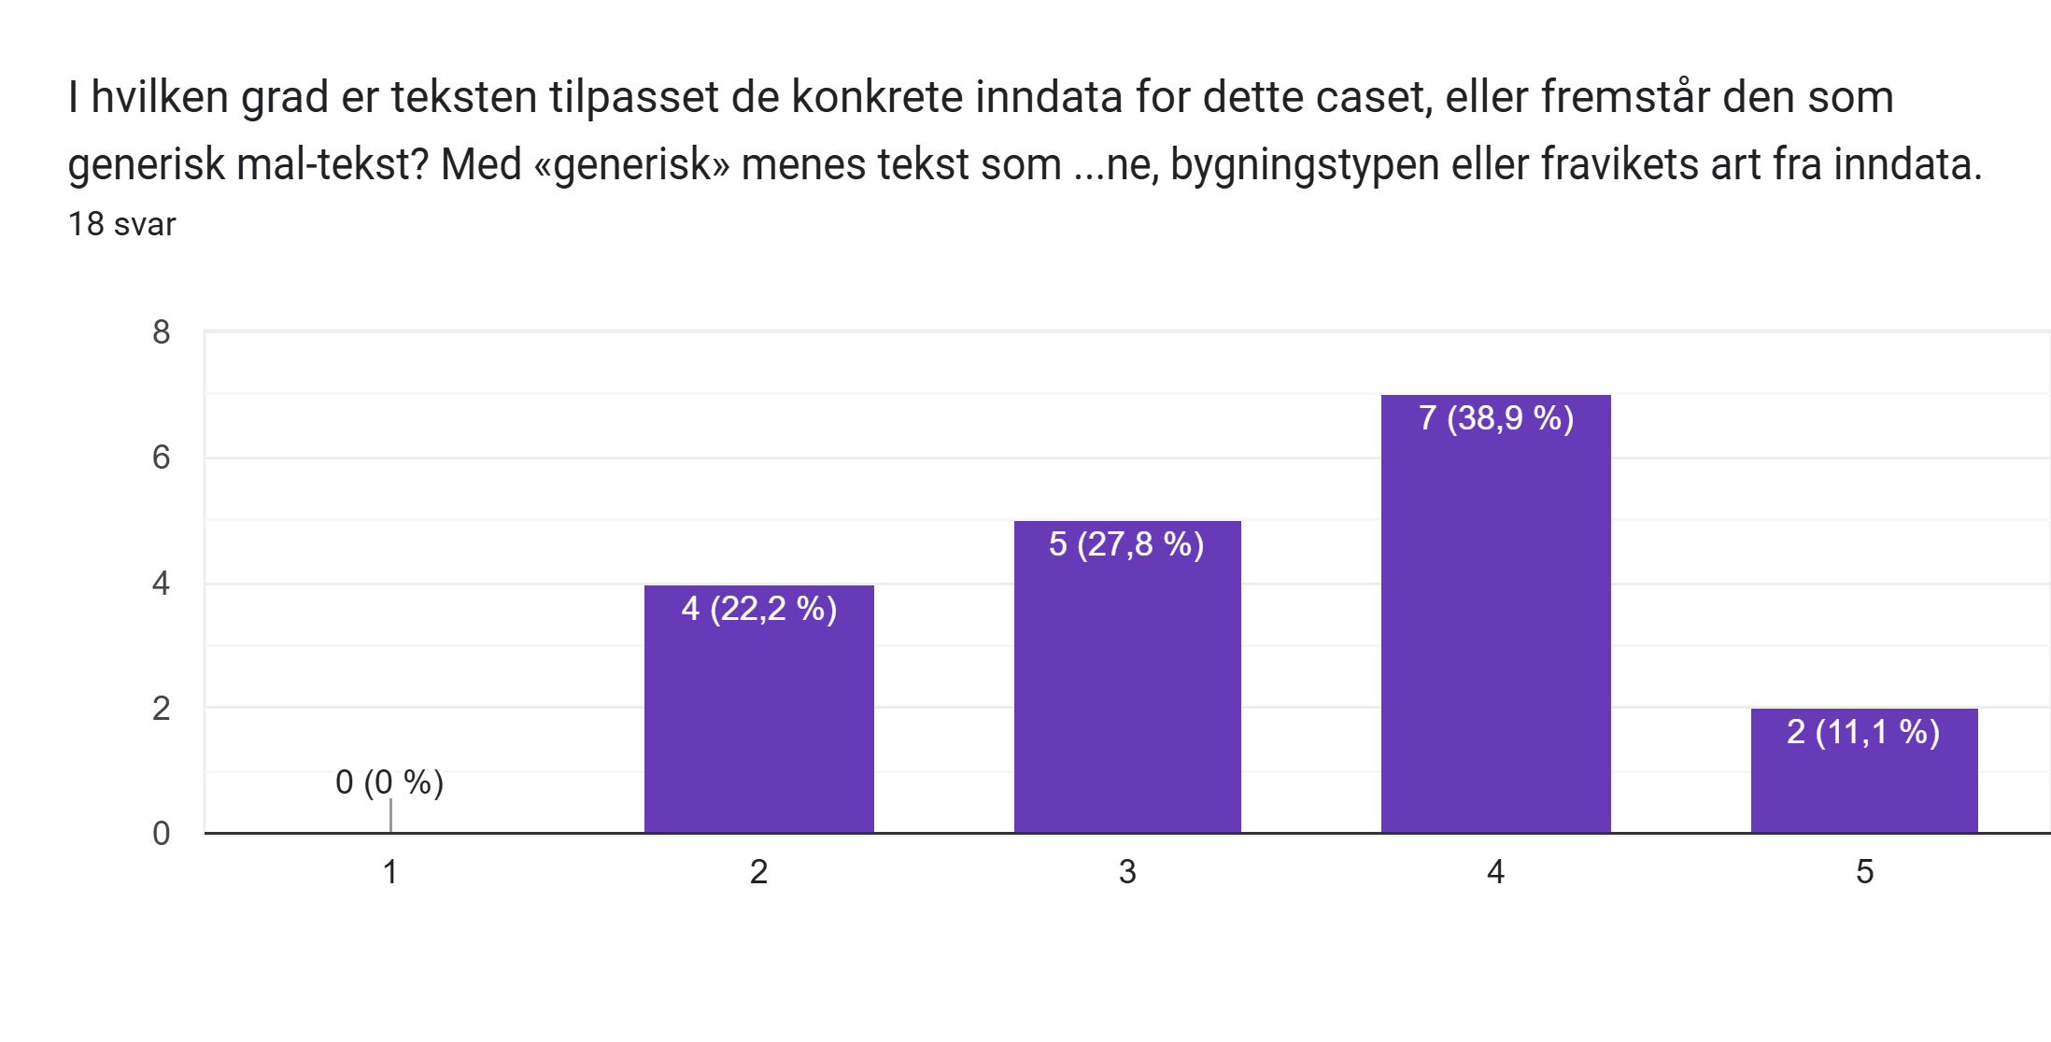
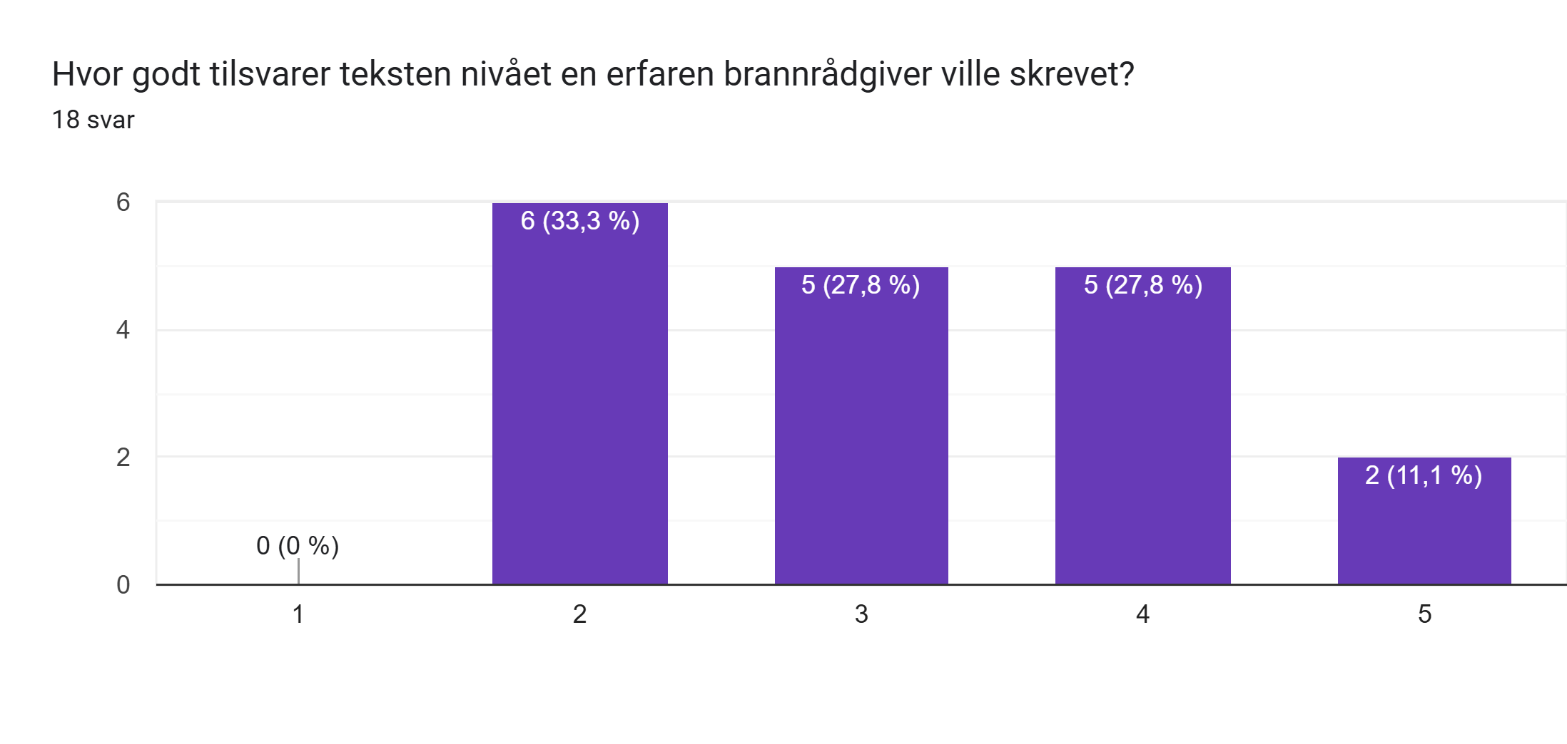
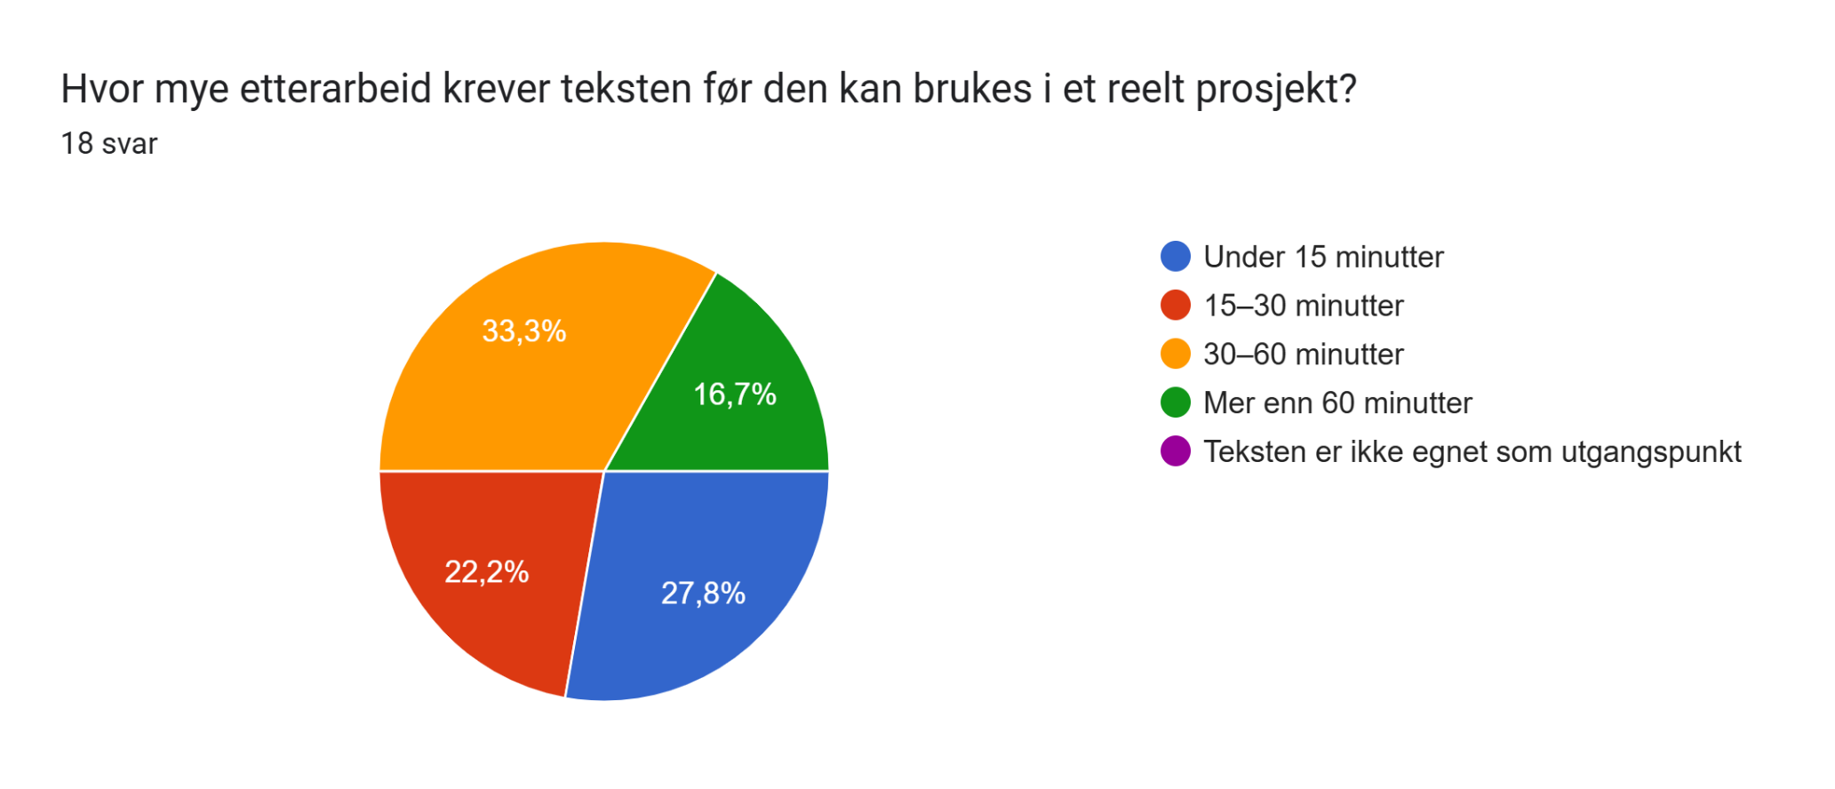
Tidsmerke | Hvem er du, og hvilken tekst vurderer du nå? (Skriv navnet på filen) | I hvilken grad er teksten faglig korrekt og forankret i henhold til TEK17, VTEK17 og NS 3901? | Begrunn kort: Hva er faglig sterkt eller svakt? Hva er tekstens viktigste styrke og viktigste svakhet? Nevn gjerne konkrete feil eller mangler hvis du oppdaget noen. | I hvilken grad er teksten tilpasset de konkrete inndata for dette caset, eller fremstår den som generisk mal-tekst? Med «generisk» menes tekst som kunne passet ethvert fraviksdokument uten endringer – den bruker ikke de konkrete tallene, bygningstypen eller fravikets art fra inndata. | Begrunn kort: Hva er prosjektspesifikt og hva fremstår generisk? Mistenker du at noen opplysninger er fylt inn uten å være forankret i inndata? | Hvor godt tilsvarer teksten nivået en erfaren brannrådgiver ville skrevet? | Hvor mye etterarbeid krever teksten før den kan brukes i et reelt prosjekt?
4/22/2026 | Tekst_A_Rådgiver6 | 2 | Brannscenario 1 er ikke beskrevet for analysebyggverk og referansebyggverk, bare opplisting av hvilke ytelser byggene har. Det er kun i sammenligningen at det faktiske scenarioet beskrives for byggene. En klar svakhet er vurdering er vurdering av brannbelastning som ikke er forklart. | 3 | brannbelastning fremstår generisk (og feil) | 2 | 15–30 minutter
4/22/2026 | Tekst_B_Rådgiver6 | 4 | Vurderingen kunne vært enda mer konkret for det aktuelle brannscenario. Får trekk for at ikke verdisikkerhet er vurdert/(nevnt). Kulepunkter i sammenligningen er ikke heldig. | 4 | Info om brannvesen framstår som generisk. F-RAP-001B Rømningsanalyse" er veldig spesifikt. | 4 | Under 15 minutter
4/22/2026 | Tekst_C_Rådgiver6 | 2 | Svake vurderinger brannscenario for analyse- og referansebyggverk. Her er det stort sett oppramsing av ytelser. Sammenligningen er ganske god, men er ikke tydelig på verdisikring. Det er også en oppramsing av tabell 4 som allerede beskriver forskjellene. | 3 | de nøyaktige referansene til paragrafer i TEK17 virker generiske. | 2 | 15–30 minutter
4/27/2026 | Tekst_A_Rådgiver3 | 3 | Generelt: Har ikke tegningsgrunnlag/brannplaner. Står endel henvisninger til dokumenter jeg ikke har tilgang på. Uvisst om UKPR har tilgang på disse, eller om de er utdypet i brannkonsept. F.eks. sprinkler hva/hvor er portrom. Tabell 7 viser ikke veldig utfyllende hvordan rømningssituasjonen er (to TR2 trapperom). Brannscenarioer; laserom hvor/hva? Lagerrom er dette tilknyttet/Egen BC? Teknisk rom (desentralisert/plassering/vent prinsipp/fosyningsområder/egen BC?). Har litt lite input ift. å gjøre en vurdering av satte brannscenarioer. | 3 | Står nødmeldesentral ikke varsling til BV. Noe spesiell tekst; og romhøyden fra 8. etasje til underkant 9. etasje er avgren-set av ubrennbare kledninger K210 A2-s1,d0". Er det ubrennbare kledninger i himling/vegger/overalt/innslag? Står; Vegger mot trapperom er EI 30-CS som forutsatt i VTEK17. Menes her dør? Står; "dobbelt rømningsbredde" lite presist. Står vel aldri noe sted hva bredde på dørene er. Faktisk persontall eller det dimensjonerte? | 3 | 30–60 minutter
4/27/2026 | Tekst_B_Rådgiver3 | 3 | Hentet fra A. Generelt: Har ikke tegningsgrunnlag/brannplaner. Står endel henvisninger til dokumenter jeg ikke har tilgang på. Uvisst om UKPR har tilgang på disse, eller om de er utdypet i brannkonsept. F.eks. sprinkler hva/hvor er portrom. Tabell 7 viser ikke veldig utfyllende hvordan rømningssituasjonen er (to TR2 trapperom). Brannscenarioer; laserom hvor/hva? Lagerrom er dette tilknyttet/Egen BC? Teknisk rom (desentralisert/plassering/vent prinsipp/fosyningsområder/egen BC?). Har litt lite input ift. å gjøre en vurdering av satte brannscenarioer. | 2 | Står rart ift. brannvesenets innsats (ikke prosjektspesifikt). Henviser til rapporter og analyser jeg ikke har tilgjengelig. Står noe ift. annen leietakerareal, uvisst hvor dette er, og om det andre TR2 trapperommet er via her. Står sentrum brannstasjon, var ikke på input hvertfl. Står noe ift. møbler, tekstiler og brennbare kosmetiske væsker. Uvisst hva som står i brannkonsept, men er ikke noe info om dette innledningsvis. Savner en tydeligere sammenligning, evt. presisering ift. om situasjonen er bedre ift. referansebyggverket. | 2 | 30–60 minutter
4/27/2026 | Tekst_C_Rådgiver3 | 2 | Står at referansebygget er sprinklet. Missmatch mot tabell 4. Står ikke fri bredde på dører (3,2 cm per pers er vagt); er det de 15 personene eller dimensjonert tall? | 2 | Se over. generelt syns jeg tekst virker generisk. | 2 | 30–60 minutter
4/28/2026 | Tekst_A_Rådgiver5 | 4 | Fin, presis beskrivelse av fraviket og konklusjon. Når det gjelder forankring iht. standarden løses dette i storgrad av malfilen og hvordan denne er bygd opp. | 4 | Beskrivelsen av løsningen er prosjektspesifikt, men selve fraviket er et standardfravik. | 4 | Under 15 minutter
4/28/2026 | Tekst_B_Rådgiver5 | 4 | Fremstår som et godt skrevet fravik. | 4 | God beskrivelse av analysebyggverket og referansebyggverket. Fremstår ikke veldig generisk | 5 | Under 15 minutter
4/28/2026 | Tekst_C_Rådgiver5 | 4 | Fremstår faglig korrekt og godt skrevet. Misstenker at dette er AI, for det brukes litt begreper noen av oss antageligvis ikke ville benyttet. | 4 | Ser prosjektspesifikk, med litt generisk informasjon som man må forvente | 4 | 15–30 minutter
4/28/2026 | Tekst_A_Rådgiver1 | 3 | Det er relevante forhold knyttet til rømning, redning og tapspotensiale som sammenlignes. Gunstige forhold i analysebyggverket, som beskrevet, er relevante. Feil: Det er ikke samsvar mellom antall fravik i kap. 3.2 og 3.4. Svakheter ift NS 3901: Analysen tar bare for seg Brannscenario 1. KOnsekvenser ved scenario 2 og 4 burde vært tatt med. Det er ikke beskrevet hvordan fravikene innvirker på hverandre, om de eventuelt forsterker hverandre. | 5 | Det meste fremstår prosjektspesifikt. | 4 | Mer enn 60 minutter
4/28/2026 | Tekst_B_Rådgiver1 | 3 | Analysene av analysebyggverk og referansebyggverk er hver for seg ok. I sammenligningen mht verdisikkerhet er det ikke riktig at analysebyggverket har liten grunnflate eller at det nødvendigvis er vanskeligere å få kontroll på brann i et 2-etasjes bygg. Trapperom kan være gode angrepsveier, og hver avdeling er preakseptert inndelt i egne brannceller i begge bygg. Scenario 2 og 4 burde vært medtatt i konsekvensanalysen. | 4 | Beskrivelser av analysebygg vs referansebygg ser ut til å stemme med inndata. Siste avsnitt i sammenligningen virker som generisk, fremstår som en påstand. | 3 | Mer enn 60 minutter
4/28/2026 | Tekst_C_Rådgiver1 | 1 | Teksten tar ikke for seg konsekvenser for personsikkerhet/rømning eller tapspotensiale mht barn som kan miste barnehageplass. At krav i TEK er oppfylt fremstår som påstand uten begrunnelse. | 4 | Beskrivelser av faktiske forhold knyttet til hhv analysebygg og referanse bygg er OK. To hydrantpunkter og en brannkum ser ut til å stemme. | 2 | Mer enn 60 minutter
4/30/2026 | Tekst_A_Rådgiver2 | 2 | Fremgangsmåten ser bra ut men det faller fra hverandre med skrivefeil og faktafeil. Det står at rømningskorridoren vil motta tidlig varsling. Rømningskorridoren er uansett ikke problemet med fraviket. Det står at økt volum gir økt tid til overtenning, og at brannvesenet slipper søke gjennom mange rom. Det er like mange rom selv om det ikke er delt inn i branneller. Argument om økt romvolum og færre rom å søke i blir feil. | 2 | Det står at samlet branncelle har færre dører enn referansebyggverket, feil. | 2 | 30–60 minutter
4/30/2026 | Tekst_B_Rådgiver2 | 2 | dårlig språk om brannbleastning og slokkeytelse. Angir for store dørbredder som kompenserende tiltak. Angir feil persontall i referansebygg. Bør beskrive mer om brannsmitte mellom rommene, og hvordan dette påvirker ulike pasienter i ulike rom. | 3 | Bra at det argumenteres med de kompenserende tiltak. Noe faktafeil fra inndata. | 3 | 30–60 minutter
4/30/2026 | Tekst_C_Rådgiver2 | 2 | Mulig faktafeil med 13M dører, faktafeil med EI60 dører i referansebygg. Bra med fokus på god oversikt mellom rom i samme branncelle. Faktafeil på persontall. Lurt å fokusere på at referansebygg heller ikke har krav om selvlukker på dørene. Bra med fokus på persontallet. mangler vurderinger med korte og mange rømningsveier som er kompenserende tiltak. | 2 | faktafeil angitt i forrige punkt | 3 | 30–60 minutter
4/30/2026 | Tekst_A_Rådgiver4 | 3 | Sammenligningen angir at R30 er kompenserende noe det vel er siden det kunne vært R15, men det er i beskrivelse av referansebyggverk angitt R 30 A2-s1,d0, som er bedre. Selv om R30 er kompenserende for analysebygget er det sammenlignet med ref bygget ikke noe bedre. Seksjonering ville gitt mye høyere bæreevne. | 3 | Litt mye fylltekst og dårlig formatering i form av ingen avsnitt og litt lite sammenheng fra en setning til neste. Men detaljene er hovedsakelig på plass. | 3 | 15–30 minutter
4/30/2026 | Tekst_B_Rådgiver4 | 4 | Ganske konkret, kunne sammenlignet brannscenarioet enda tydeligere i sammenligningen kanskje. | 4 | Stort sett sammenheng mellom en setning til neste, noen ord jeg ikke ville brukt selv, men det kan være egen preferanse, eksempel "utformet med kompenserende tiltak", "de åpne rømningsløsningene" er ikke ting jeg selv ville skrevet. | 4 | Under 15 minutter
4/30/2026 | Tekst_C_Rådgiver4 | 5 | Veldig konkret og prosjektspesifikt. Viktig å ikke "snakke ned" referansebygget, noe denne teksten løser greit. | 5 | Beskriver menneskene som en del av konsekvensen ved brann, det er menneskelig gjort. Bruker tall og lager et ryddig hendelsestre. Fremstår som den beste teksten ut av alle. | 5 | Under 15 minutter

Skjemasvar 1 er direkte hentet fra google forms.

